2017.2
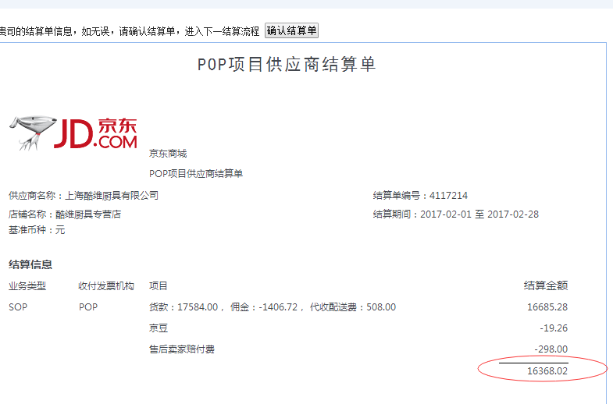
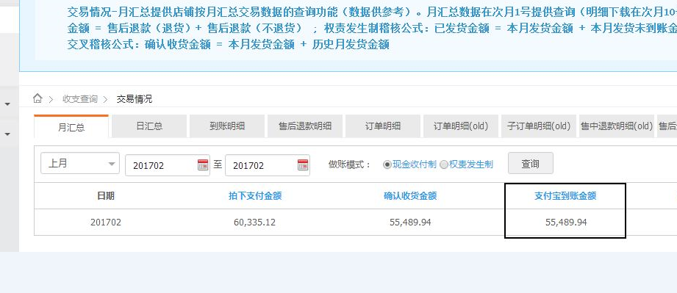
2月份各平台销售明细
序号 | 月份 | 店铺 | 金额
1 | 2月份 | 京东 | 16368.02
2 | 2月份 | C店 | 55489.94
3 | 2月份 | 天猫 | 253341.05

